Planilla 2H
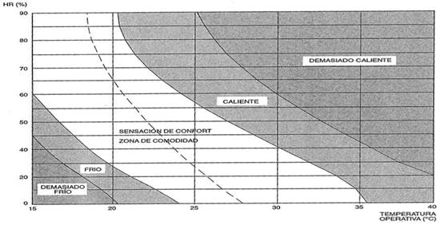
ANEXO I - Planilla 2: EVALUACIÓN INICIAL DE FACTORES DE RIESGOS
Area y Sector en estudio:
Puesto de trabajo |  | Tarea N°

2.H CONFORT TERMICO
PASO1: : Identificar si la tarea del puesto de trabajo implica:
N° | DESCRIPCIÓN | SI | NO
1 | En el puesto de trabajo se perciven temperaturas no confortables para la realización de las tareas

Si todas las respuestas son NO, se considera que el riesgo es tolerable.
Si alguna respuesta es SI, continuar con el paso 2.

PASO 2: Determinación del Nivel de Riesgo:
N° | DESCRIPCIÓN | SI | NO
1 | El resultado del uso de la Curva de Confort de Fanger, se encuentra por fuera de la zona de confort.

Si la respuesta es NO, se considera que el riesgo es tolerable.

DF
Identificación de Factores de Riesgo
(Planilla 1)
Si se identificaron F. de R.
Evaluación Inicial de Factores de Riesgo
(Planilla 2)
Si el Riesgo es NO tolerable
Evaluación de Riesgos
Si el Riesgo es NO tolerable
Identificación de Medidas Correctivas y Preventivas (Planilla 3)
Seguimiento de Medidas Preventivas
(Planilla 4)
Si No se identificaron F. de R.
Si el riesgo es tolerable *
Colocar el resultado en la Planilla 1
* Si el Riesgo es tolerable, realizar una nueva Identificación de Factores de Riesgo a los DOCE (12) meses o al momento siguiente de presentarse alguna manifestación temprana de enfermedad de las mencionadas en el Artículo 1° de la Resolución, un accidente de trabajo o cambios de ingeniería o proceso.
DIAGRAMA DE FLUJO

